商品情報２
A01 |  |  | A01
応募商品情報 その２ （A 衣料・アクセサリー ～ F 産業・商業・公共空間機器）
1 | 商品・サービス名 | ●●を使った●●シリーズ（①●●、②●●）
2 | 商品・サービスの写真（画像データ）を貼付してください
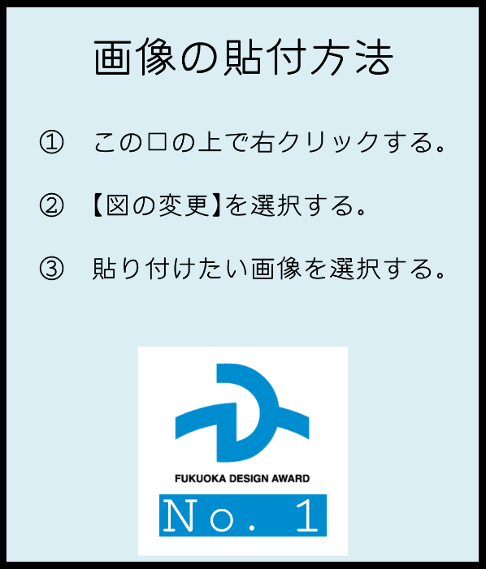





●商品・サービスの写真（画像データ）について ・メインビジュアル（画像その１）は必須です。メインビジュアルは、審査委員だけでなく、 審査会場で配布する「応募商品一覧」に掲載いたします。一般の来場者にも見られる写真と なりますので、ご留意ください。 ・画像その２～その４については、貼付は任意です。動きのある商品で、動作前と動作後の状 態を見せる場合、使用時と収納時で見た目が変化する場合、前面と背面でデザインが異なる 場合、一つの商品で複数の機能や用途がある場合など、商品・サービスの特徴を伝えるため 必要に応じて画像を貼付してください。

